Inicio
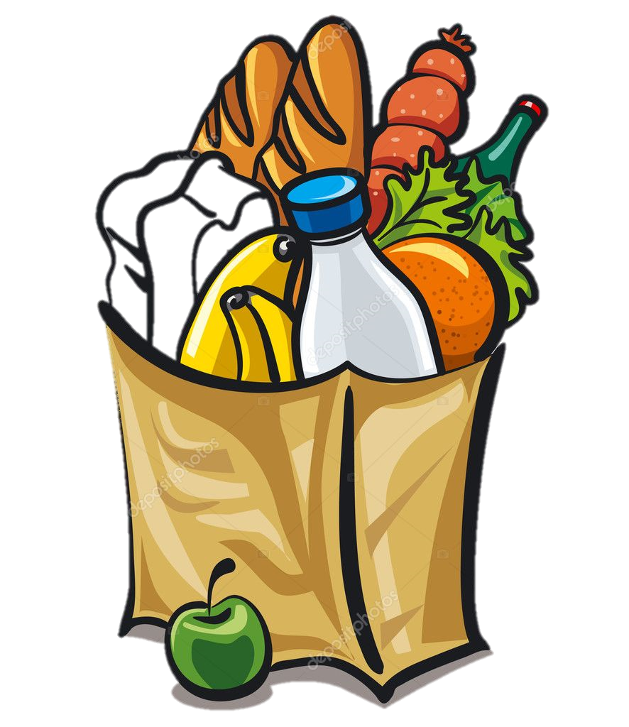
Dashboard
Punto de Venta

Movimientos
Compras

Inventario

97

Dashboard
Productos Más Vendidos
 | Total
Kg tortilla | 2
Pepsi 1.5L | 1
Purina 1Kg | 2
CornFlakes 960 gr | 1
Cereal Integral | 4
Tostitos | 4
Kg cilantro | 3.1
Kg Frijol | 10
Ruffles | 9
Palomitas | 7
Yogurth | 2
Knorr Suiza | 7
Rico Pollo | 1
Maruchan Habanero | 1
Servilletas | 2
Leche Lala 1 L | 4
Papel Higienico | 1
Agua 1 L | 1
Jabón Zote | 2
Kg Jamón | 1
Mayonesa Hellmann's | 2
Tostadas | 1
 | Monto Promedio por Ticket
 | $68.96
 | Promedio de Articulos por Ticket
 | 2.38
Ventas Mensuales
 | Total
Junio | 1045
Mayo | 610
 | Ventas Totales
 | $1,655.00
Margen Bruto de Utilidad | Rentabilidad Bruta Total
24.00% | $397.15

Horas de Más Ventas
 | Total
12 a. m. | 87
01 a. m. | 565
01 p. m. | 126
02 p. m. | 126
03 p. m. | 48
04 p. m. | 310
07 p. m. | 43
08 p. m. | 125
09 p. m. | 140
10 p. m. | 85

Distribución Semanal de las Ventas
 | Total
Sabado | 393
Lunes | 610
Domingo | 652

Punto de Ventas
Nombre de Tienda |  |  |  | 1 | 1
Dirección |  |  |  |  | 2
Le atendió |  |  |  |  | 3
Fecha: |  | 6/7/21 |  |  | 4
 |  |  |  |  | 5
Venta
Producto | Cant | Precio | Total |  | 6
 |  |  |  |  | 7
 |  |  |  |  | 8
 |  |  |  |  | 9
 |  |  |  |  | 10
 |  |  |  |  | 11
 |  |  |  |  | 12
 |  |  |  |  | 13
 |  |  |  |  | 14
 |  |  |  |  | 15
 |  |  |  |  | 16
 |  |  |  |  | 17
 |  |  |  |  | 18
 |  |  |  |  | 19
 |  |  |  |  | 20
 |  |  |  |  | 21
 |  |  |  |  | 22
 |  |  |  |  | 23
 |  |  |  |  | 24
 |  |  |  |  | 25
 |  |  |  |  | 26
 |  |  |  |  | 27
 |  |  |  |  | 28
 |  |  |  |  | 29
 |  |  |  |  | 30
 |  |  |  |  | 31
 |  |  |  |  | 32
 |  |  |  |  | 33
 |  |  |  |  | 34
 |  |  |  |  | 35
 |  |  |  |  | 36
 |  |  |  |  | 37
 |  |  |  |  | 38
 |  |  |  |  | 39
 |  |  |  |  | 40
 |  |  |  |  | 41
 |  |  |  |  | 42
 |  |  |  |  | 43
 |  |  |  |  | 44
 |  |  |  |  | 45
 |  |  |  |  | 46
 |  |  |  |  | 47
 |  |  |  |  | 48
 |  |  |  |  | 49
 |  |  |  |  | 50
 |  |  |  |  | 51
 |  |  |  |  | 52
 |  |  |  |  | 53
 |  |  |  |  | 54
 |  |  |  |  | 55
 |  |  |  |  | 56
 |  |  |  |  | 57
 |  |  |  |  | 58
 |  |  |  |  | 59
 |  |  |  |  | 60
 |  |  |  |  | 61
 |  |  |  |  | 62
 |  |  |  |  | 63
 |  |  |  |  | 64
 |  |  |  |  | 65
 |  |  |  |  | 66
 |  |  |  |  | 67
 |  |  |  |  | 68
 |  |  |  |  | 69
 |  |  |  |  | 70
 |  |  |  |  | 71
 |  |  |  |  | 72
 |  |  |  |  | 73
 |  |  |  |  | 74
 |  |  |  |  | 75
 |  |  |  |  | 76
 |  |  |  |  | 77
 |  |  |  |  | 78
 |  |  |  |  | 79
 |  |  |  |  | 80
 |  |  |  |  | 81
 |  |  |  |  | 82
 |  |  |  |  | 83
 |  |  |  |  | 84
 |  |  |  |  | 85
 |  |  |  |  | 86
 |  |  |  |  | 87
 |  |  |  |  | 88
 |  |  |  |  | 89
 |  |  |  |  | 90
 |  |  |  |  | 91
 |  |  |  |  | 92
 |  |  |  |  | 93
 |  |  |  |  | 94
 |  |  |  |  | 95
 |  |  |  |  | 96
 |  |  |  |  | 97
 |  |  |  |  | 98
 |  |  |  |  | 99
 |  |  |  |  | 100
 |  |  |  |  | 101
 |  |  |  |  | 102
 |  |  |  |  | 103

